Blad1
M² Calculation French installation method

To use this sheet enter the number of m² in the green box. The distribution will be calculated automatically.
These are 2 possible methods. Please take enough margin when ordering.

Pour utiliser cette feuille, entrez le nombre de m² dans la case verte. La distribution sera calculée automatiquement.
Ce sont 2 méthodes possibles. Prenez suffisamment de marge lors de la commande.

Om dit blad te gebruiken, voert u het aantal m² in het groene vak in. De verdeling wordt automatisch berekend.
Dit zijn 2 mogelijke methoden. Neem voldoende marge bij het bestellen.

Serial Method

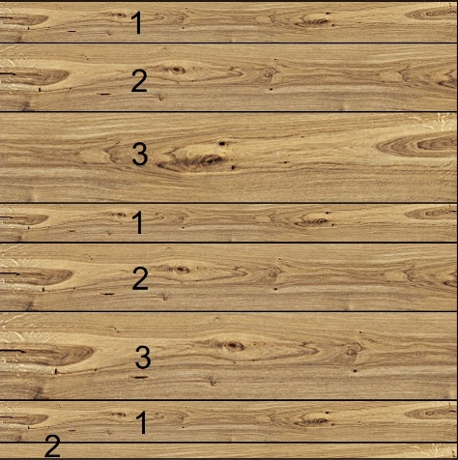
FORMAT |  |  | m²/m² | % / m² | m²/format
RISTRETTO | 1420x92 | 1 | 0.276 | 27.60% | 28
ELITE | 1940x150 | 2 | 0.3359 | 33.59% | 34
DESIGNER | 1940x194 | 3 | 0.388 | 38.80% | 39
 |  |  | 1 | 100.00% | 100

 |  | M² PROJECT | 100

Random method

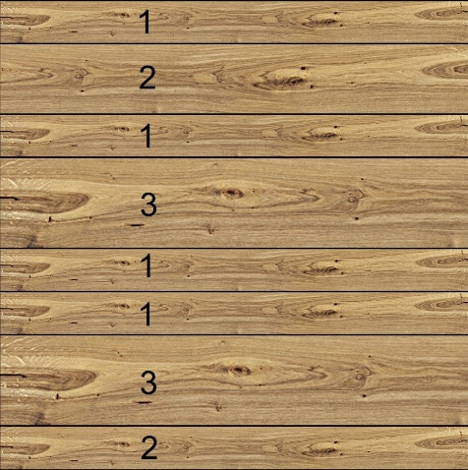
FORMAT |  |  | m²/m² | % / m² | m²/format
RISTRETTO | 1420x92 | 1 | 0.368 | 36.80% | 37
ELITE | 1940x150 | 2 | 0.244 | 24.40% | 24
DESIGNER | 1940x194 | 3 | 0.388 | 38.80% | 39
 |  |  | 1 | 100.00% | 100

 |  | M² PROJECT | 100

S.A.S. cap € 731.755,28 |  |  |  | distribué par :Cabannes SAS |  | ( +33 (0)5 46 04 66 88
SIRET 337 483 754 00012 |  |  |  | Le Cabaret |  | 7 +33 (0)5 46 04 66 06
RCS saintes 337 483 754 |  |  |  | 17210 CHEVANCEAUX |  | info@cabbani.com
N°ident. TVA FR 00 337 483 754 |  |  |  | FRANCE

